INICIO
Planilha Grátis - Formação Preço de Produtos
Planilha produzida para o site ExcelSolucao.com.br - © Todos os Diretos Reservados

DICAS
Formação de preço Produto
CONHEÇA A VERSÃO AVANÇADA

Nesta planilha de custos você poderá calcular o preço de venda de produtos. Para elaborar a formação de neste orçamento você deverá cadastrar valores unitários de matéria-prima, insumos e porcentagens de custos variáveis e custos fixos.
Saiba como usar esta planilha modelo para formação de preço de produto
Antes de iniciar o orçamento, faça uma pesquisa de preços de mercado para que você possa conhecer as soluções oferecidas e escolher a estrutura de custos adequada para que seu negócio atenda as necessidades dos clientes em relação a preço e qualidade.
No início da planilha você deverá digitar o valor estimado para “Preço unitário praticado” e a ”Quantidade estimada de produção”. Confira na sequência as demais variáveis que serão calculadas:
Valor pago ou matéria prima e insumos:
-Descrição: Digite o nome dos insumos ou matérias-primas que irão compor o cálculo de preço do produto.
-Quantidade: Escolha a quantidade de cada insumo ou matéria-prima para que uma unidade do produto possa ser fabricada.
-Custo Unitário: Digite o valor de custo unitário para cada matéria prima ou insumo descrito anteriormente.
-Custo Total: Este item é calculado pelas fórmulas Excel, multiplicando a “Quantidade” pelo “Custo Unitário”.
Custos Variáveis e fixos ( % sobre valor venda):
-Descrição: Descreva o nome do custo fixo ou variável tirar compõem o seu orçamento.
-Porcentagem: Determine a porcentagem correspondente a custo fixo ou variável que será descontada sobre o valor do preço unitário.
-Valor: Este item é calculado pelas fórmulas Excel, multiplicando o “Preço unitário” pela “Porcentagem” cadastrada acima.

Clique e conheça a planilha de formação de preço de Serviços

FORMAÇÃO PREÇO PRODUTO
Formação de preço Produto
CONHEÇA A VERSÃO AVANÇADA

DIGITE O NOME DO PRODUTO

 | CADASTRO DE INÍCIO

 | PREÇO UNITÁRIO PRATICADO >> |  | 80.00
 | QUANTIDADE ESTIMADA PRODUÇÃO >> |  | 100

Valor pago ou matéria prima e insumos

Descrição | Quantidade | Custo Unitário | Custo Total
Nome aqui | 10 | 0.50 | 5.00
Nome aqui | 10 | 0.50 | 5.00
Nome aqui | 10 | 0.50 | 5.00
Nome aqui | 10 | 0.50 | 5.00
Nome aqui | 10 | 0.50 | 5.00
Nome aqui | 10 | 0.50 | 5.00
 | Custo produto (Unitário) |  | 30.00
 | Custo produto (Total) |  | 3,000.00

 | Custos Variáveis e fixos ( % sobre valor venda)

 | Descrição | (%) | Valor
 | Impostos | 1.0% | 0.80
 | Comissão | 1.0% | 0.80
 | Frete | 1.0% | 0.80
 | Embalagem | 1.0% | 0.80
 | Cartão | 1.0% | 0.80
 | Inadimplência | 1.0% | 0.80
 | Perdas | 1.0% | 0.80
 | Outros | 3.0% | 2.40
 | Custo Variável por produto (Unitário) |  | 8.00
 | Custo Variável (Total) |  | 800.00
 | Porcentagem custo variável sobre vendas |  | 10.00%

 | Resumo

 | Descrição |  | Valor
 | Custo Unitário |  | 38.00
 | Lucro Unitário |  | 42.00
 | VALOR TOTAL CUSTO |  | 3,800.00
 | VALOR TOTAL RECEITA |  | 8,000.00
 | Lucro Total. |  | 4,200.00
 | Margem Lucro (sobre receita) |  | 52.50%

GANHE UM CUPOM DE DESCONTO
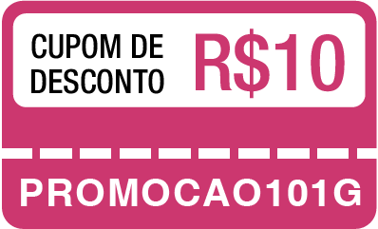
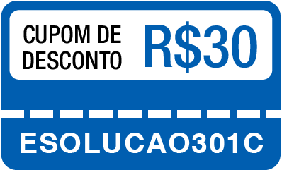
SOBRE ESTA PLANILHA GRÁTIS!

Saiba mais sobre nossos materiais:
Faz parte de nossos valores oferecer acesso gratuito ao nosso conteúdo básico de planilhas para micro e pequenas empresas.
Estamos contentes por receber feedbacks positivos de milhares de pessoas que implementaram as versões grátis de nossas planilhas em seu trabalho, e que este arquivo que oferecemos como cortesia tem sido útil para otimizar processos em diversas empresas.
Pessoas com demandas mais complexas podem precisar editar, aumentar ou extrair relatórios mais avançados, por isso oferecemos versões de planilhas profissionais com mais recursos disponíveis, confira em nossa loja de planilhas!
Você ganhou desconto na sua primeira compra!
Clique nos cupons abaixo para ver os produtos participantes desta promoção, aplique o código indicado e retire o desconto na sua primeira compra agora mesmo!
Como forma de agradecimento pela confiança em nosso trabalho, disponibilizamos descontos em diversos produtos para você que baixou esta planilha grátis, aproveite agora!

